N14
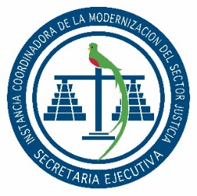

SECRETARÍA EJECUTIVA
INSTANCIA COORDINADORA DE LA MODERNIZACIÓN DEL
SECTOR JUSTICIA

Dirección: |  | 2da. Calle 8-36 zona 14, Guatemala, Guatemala.
Horario de Atención: |  | 8:00 a 16:00 Horas.
Horario de Atención Centros de Administración de Justicia: |  | 08:00 a 16:00 Horas.
Telefono: |  | 2317-4747
Director o Coordinador: |  | Jorge Mario Del Cid Cuyun
Encargado de actualización: |  | Victoria Abigail Flores
Mes de actualización: |  | JUNIO

NUMERAL 14 - CONTRATOS DE MANTENIMIENTO
NO. | DESCRIPCIÓN DEL MANTENIMIENTO | PROVEEDOR (NOMBRE Y NIT) | PLAZO DEL CONTRATO | MONTO
SIN MOVIMIENTO

